0-应用概况
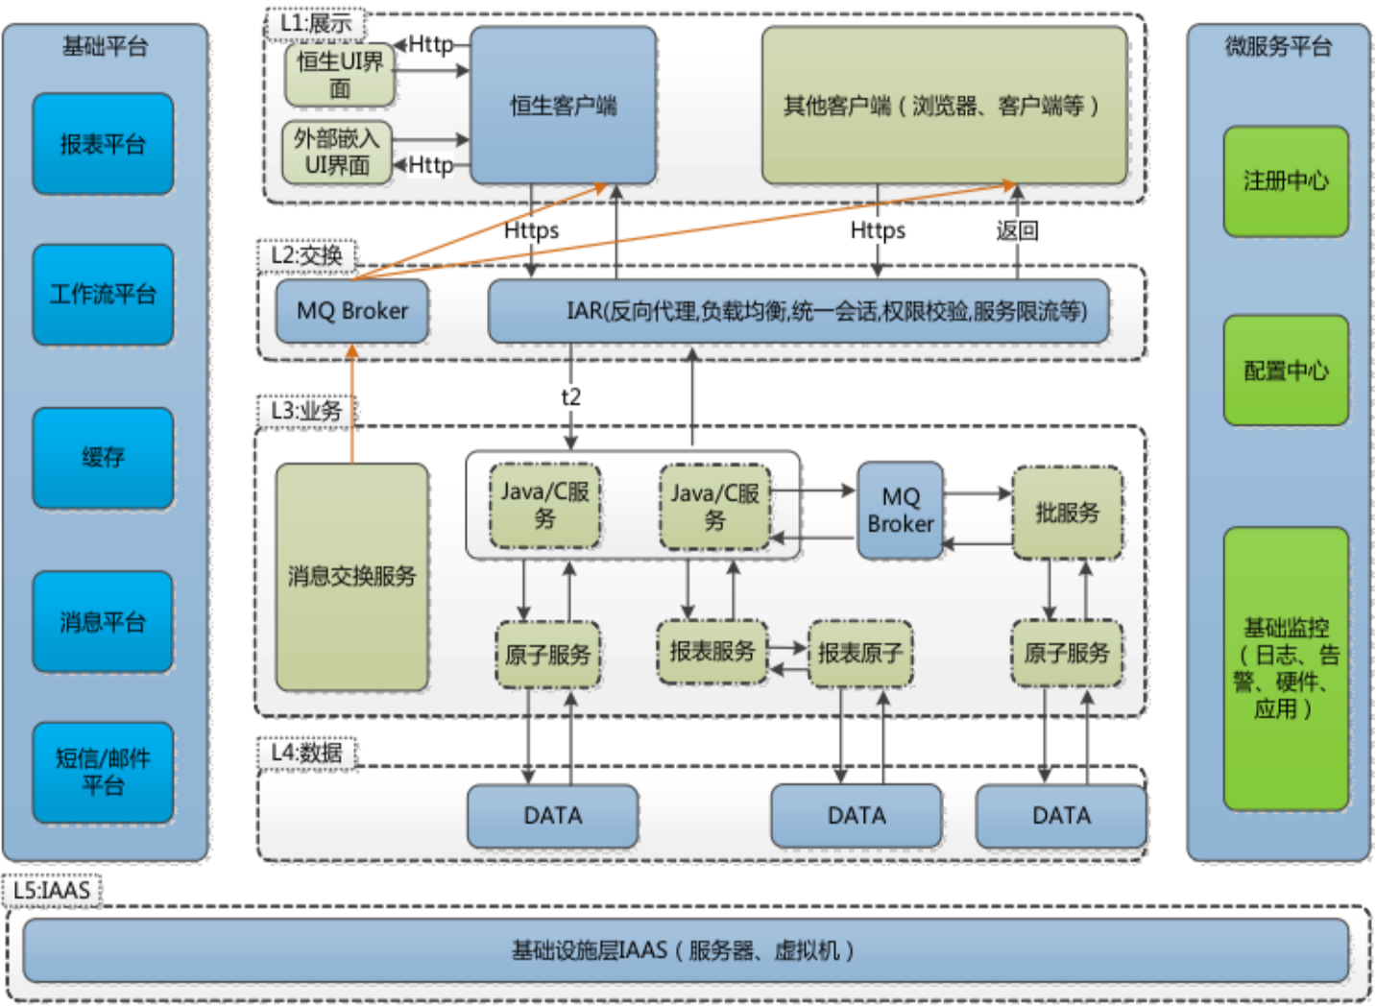
黄底申请人填写 | 白底基础运维填写

项 | 值 | 填写备注 | 填写人员
环境 | 生产(prod) | 按下来菜单填写，生产、测试(test/sit/uat/pre/pet)、开发 | 自研项目 开发环境：开发组填写，提工单 测试环境：配置组填写，提工单 采购项目： 项目经理自行或安排厂商人员填写，提工单
系统号 | F14 | 查业务系统表
英文名 | vas | 查业务系统表
系统名 | 估值系统 | 查业务系统表
产品经理/项目经理 | 姚张钰 | 查业务系统表
研发负责人 | 李晓梅 | 查业务系统表
测试负责人 | 张翼 | 查业务系统表
运维负责人（应用运维） |  | 查业务系统表

原来的pms文档地址：https://pms.chinapost-life.com/wpscloud/weboffice/l/sSrCPcehg9bKl

系统部署及调用关系图，可以自己画、也可以粘贴架构即服务平台的url

